수정사항
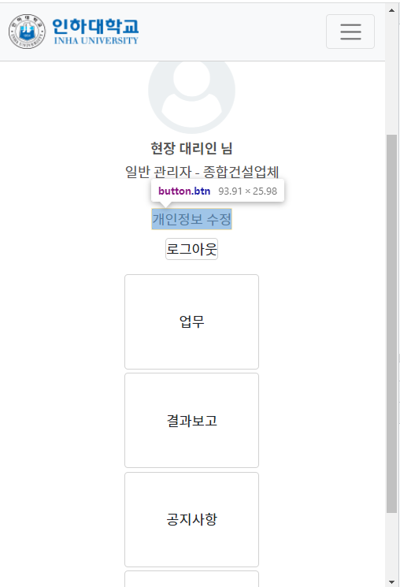
 | ○ | 해당 있으나 구현 안됨
 | ● | 해당 있으며 구현됨
 | Ⅹ | 해당없음
 |  |  | 1. 시스템관리자 | 2. 일반사용자 | 3. 현장대리인 | 4. 일반 건설사업관리기술인 | 5. 총괄 건설사업관리기술인 | 6. 결과보고, 공지사항, 법령정보 | 수정 방법
 | 회원가입 - 서명 등록 버튼 위치 확인 |  | ● | ● | ● | ● | ● | Ⅹ | 서명등록 버튼은 registerAdmin.html, regusterUser.html 파일 2개만 사용하기 때문에 2개를 모두 수정함.
 | 회원가입 - 서명 등록 팝업 서명등록박스 아래 짤림 |  | ● | ● | ● | ● | ● | Ⅹ | 서명등록 팝업은 registerAdmin.html, regusterUser.html 파일 2개만 사용하기 때문에 2개를 모두 수정함.
 | 개인정보 수정 - 소속 및 아이디 비활성화 |  | ● | ● | ● | ● | ● | Ⅹ | 관리자는 editAdmin.html, 이외는editUser.html 공통 사용
 | 업무 - 저장 및 서명 요청 관련

추가 수정
 | 메인 화면 버튼 표시 |  | 수정전 |  |  | 수정후
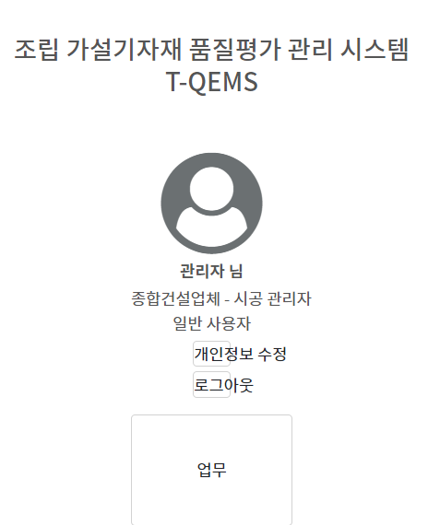
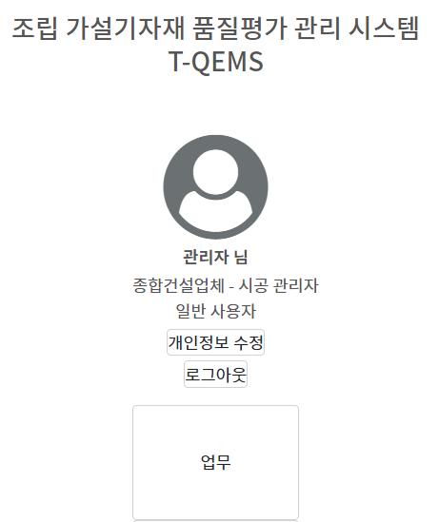



 | 개인정보 수정 - 서명 등록 버튼 위치 확인 |  |  |  |  |  |  |  | 관리자는 editAdmin.html, 이외는editUser.html 공통 사용

 | 센터 정렬

